処理フロー
画面設計書 |  | 処理フロー |  | 担当者 | 日付
 |  |  | 作成 | LKI楊 | 2020-08-14
 |  |  | 変更 | HYN呂 | 2021-10-11
【凡例】
他MS API
アプリ基盤部品
自領域
テーブル
他領域
テーブル
バッチ/画面
サービスAPI
 | 1．処理フロー

＜社内フロント＞
＜調達基盤/在庫補充サービス＞
＜S3>
＜共通業務基盤・共通サービス＞

ULファイル
メニュー
汎用ファイルアップロードAPI（共通）
ULファイル

週次発注点除外条件マスタUL
非同期タスク登録

非同期タスク
登録部品

非同期タスク

週次発注点除外条件マスタUL・DL
ULボタン押下
非同期

DLボタン押下
週次発注点除外条件マスタUL
マスタ更新
汎用ファイル
ダウンロード部品
ULファイル

週次発注点除外条件マスタ
UL・DL処理後
遷移

汎用ファイル
アップロード部品
UL結果ファイル

汎用ダウンロードファイル管理登録API
汎用ダウンロードファイル
管理テーブル

週次発注点除外条件マスタDL
非同期タスク登録

非同期タスク
登録部品
汎用DL

週次発注点除外条件マスタ
非同期タスク

非同期

週次発注点除外条件マスタDL
ファイル作成

汎用ファイル
アップロード部品
DLファイル

汎用ダウンロードファイル管理登録API
汎用ダウンロードファイル
管理テーブル

画面レイアウト
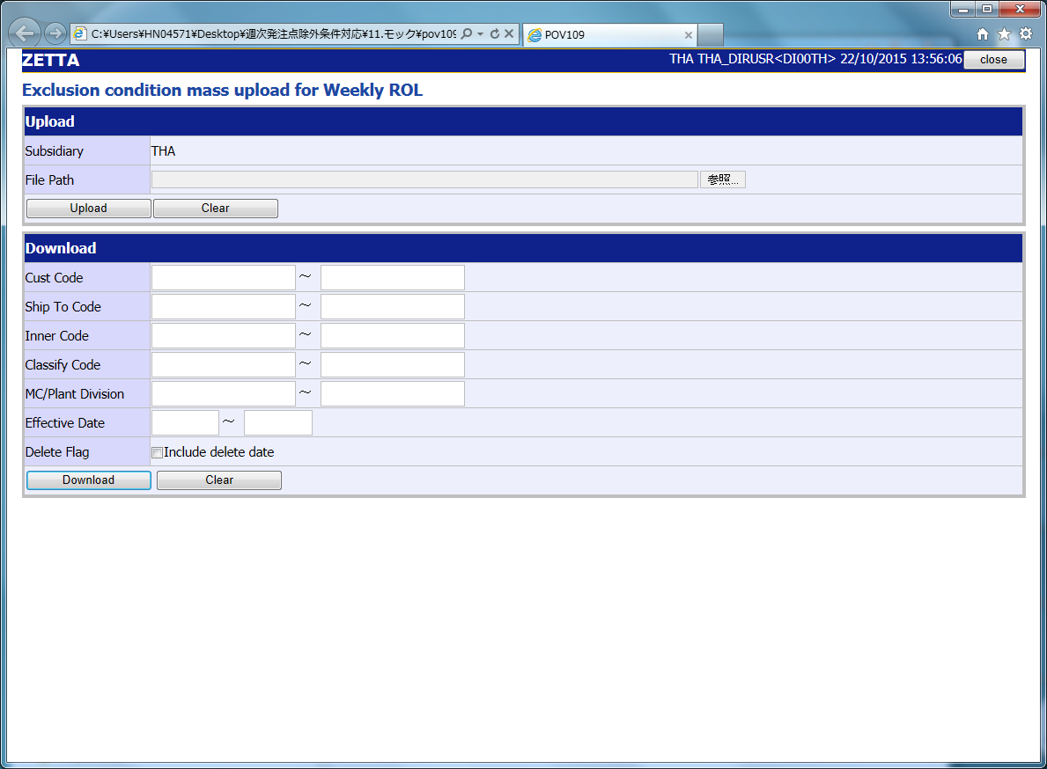
画面設計書 |  |  |  | 画面レイアウト |  | 担当者 | 日付
 |  |  |  |  | 作成 | LKI楊 | 2020-08-14
 |  |  |  |  | 変更 | HYN呂 | 2021-10-11
 | 1．画面レイアウト
 |  | ＜画面項目レイアウト＞
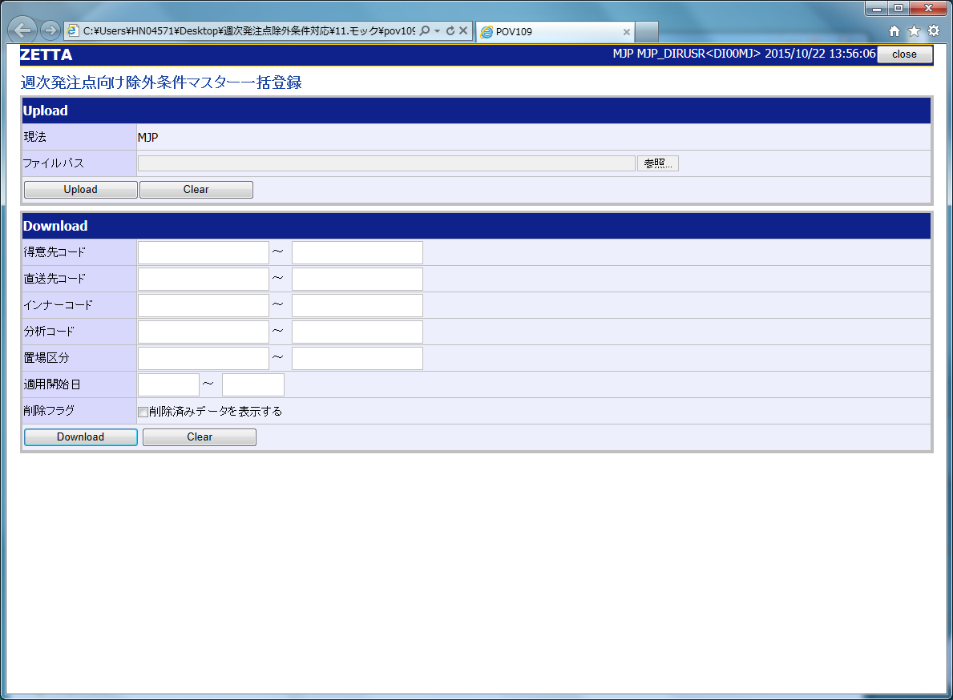
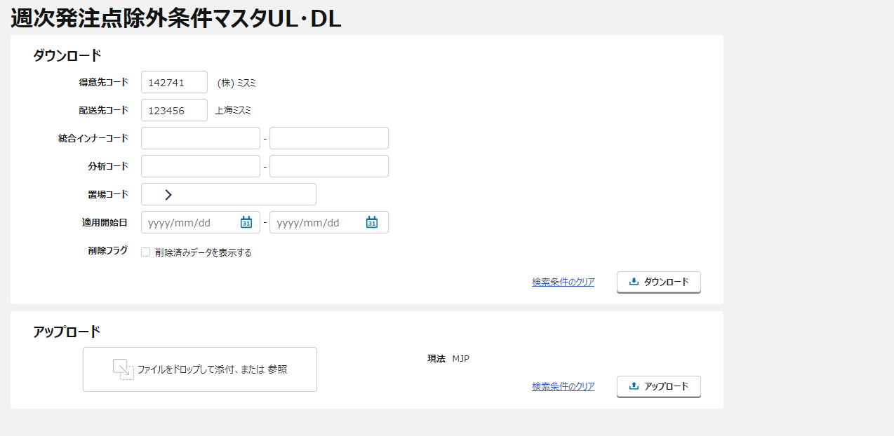
①
①
③
②

【ToBe外部設計】
不要な項目は一旦隠し、モック画面修正後、
画面イメージを更新する

③

②

①
②
③
 |  |  | 画面タイトル
 |  |  | アップロードエリア
 |  |  | ダウンロードエリア

 |  | ＜画面項目レイアウト＞ ※英語版

イベント処理仕様
【ToBe外部設計】
APIIDは採番後に記載する。
画面設計書 |  | イベント処理仕様 |  |  |  |  |  |  |  | 担当者 | 日付
 |  |  |  |  |  |  |  |  | 作成 | LKI楊 | 2020-08-14
 |  |  |  |  |  |  |  |  | 更新 | HYN呂 | 2021-10-11

画面ID | ASVTCOP020 | 画面名 |  | 需要予測UL・DL |  |  | 利用API |  | 参照情報
項目№ | 項目名 | イベント | 証跡 | 同期 | イベント処理概要 | 備考 | ID | 名称
A | 初期化イベント
A-1 | 画面初期化 | 初期処理 |  |  | １．ユーザーの権限に応じたボタンの活性／非活性制御を行う ２．置場情報検索APIより、置場情報を取得する。 ３．画面項目定義の通り初期値設定を行う。 |  | MACMMMA040 | 置場情報検索 | 「機能呼出仕様」シートの「表_置場情報検索」参照
B | イベント起動項目
B-1 | 「アップロード」ボタンを押す | ボタン押下 |  |  | １．入力項目チェック（チェック仕様を参照）を行う ２．週次発注点除外条件マスタを更新する ２－１．楽観的排他チェックを行う ２－２．入力された情報を元に、ファイルアップロードチェック（チェック仕様を参照）を行う ２－３．入力された情報を元に、週次発注点除外条件マスタに反映する ２－４．各現法において、指定された制限件数まではAI側にINSERT処理を行い、制限件数を超えるとINSERTエラーとする（チェック仕様を参照） ２－５．INSERTの制限件数を超えてもUPDATE処理は行う ２－６．必須チェック以外のプライマリーキーがブランクの場合、ブランクの部分は初期値を表すAll *とする（DB編集仕様を参照） ３．状態管理DBを更新する ・正常終了時、状態管理DBのステータスを正常で更新する ・異常終了時、状態管理DBのステータスを異常で更新し、エラーファイルを設定する 2．「汎用ファイルアップロード部品」を呼び出し、レスポンスを取得する 3．「週次発注点除外条件マスタUL非同期タスク登録API」を呼び出し、レスポンスを取得する 4．汎用ダウンロード画面に遷移する |  | --------------- MAPIROP110 | ・汎用ファイルアップロード部品 ---------------------- ・週次発注点除外条件マスタUL非同期タスク登録API | 「機能呼出仕様」シートの「表_汎用ファイルアップロード部品」参照 「機能呼出仕様」シートの「表_週次発注点除外条件マスタUL非同期タスク登録API」参照 「機能呼出仕様」シートの「表_汎用ダウンロード画面遷移」参照
B-2 | 「ダウンロード」ボタンを押す | ボタン押下 |  |  | １．入力項目チェック（チェック仕様を参照）を行う ２．ダウンロード処理を行う ・ファイルダウンロードチェック（チェック仕様を参照）を行う ・検索項目をキーに、週次発注点除外条件マスタからデータを取得しTXT形式でファイルを生成する ・抽出仕様は以下の通り。初期値を表すAll * のデータはFromとToの指定がない場合のみ抽出対象となる ---------------------------------------- 値 All * Fromだけ指定 ○ × Toだけ指定 ○ × 両方指定 ○ × 指定なし ○ ○ ---------------------------------------- ３．状態管理DBを更新する ・正常終了時、状態管理DBのステータスを正常で更新し、ダウンロードファイルを設定する ・異常終了時、状態管理DBのステータスを異常で更新する ２．「週次発注点除外条件マスタDL非同期タスク登録API」を呼び出し、レスポンスを取得する ３．汎用ダウンロード画面に遷移する |  | MAPIROP090 | 週次発注点除外条件マスタDL非同期タスク登録API | 「機能呼出仕様」シートの「表_週次発注点除外条件マスタDL非同期タスク登録API」参照 「機能呼出仕様」シートの「表_汎用ダウンロード画面遷移」参照
B-3 | アップロードエリアの「検索条件のクリア」テキストリンクを押す | リンク押下 |  |  | 1 入力項目クリア 1-1：アップロードエリアの入力項目をクリアし、初期表示（メニューからの遷移）状態とする。
B-4 | ダウンロードエリアの「検索条件のクリア」テキストリンクを押す | リンク押下 |  |  | 1 入力項目クリア 1-1：ダウンロードエリアの入力項目をクリアし、初期表示（メニューからの遷移）状態とする。
B-5 | ファイルをドロップして添付、または 参照を押す | リンク押下 |  |  | １．ファイルのアップロードポップアップ画面を開く ２．選択したファイルを表示する
B-6 | 得意先コード | フォーカスアウト |  |  | １．得意先情報検索API取得APIを呼び出し、得意先名称を取得する。 →エラーが発生した場合、エラーメッセージを表示する。 |  |  | 得意先情報検索API取得API | 「機能呼出仕様」シートの「表_得意先情報検索API取得API」参照
B-7 | 配送先コード | フォーカスアウト |  |  | １．配送先情報検索API取得APIを呼び出し、配送先名称を取得する。 →エラーが発生した場合、エラーメッセージを表示する。 |  |  | 配送先情報検索API取得API | 「機能呼出仕様」シートの「表_配送先情報検索API取得API」参照
C | 自動更新
C-1 | 不要データの物理削除 | - |  |  | ※バッチ処理「週次発注点除外条件マスタ（削除）」を参照
C-2 | 不要データの論理削除 | - |  |  | ※バッチ処理「週次発注点除外条件マスタ（削除）」を参照

機能呼出仕様
画面設計書 |  |  | 機能呼出仕様 |  |  |  |  |  | 担当者 | 日付
 |  |  |  |  |  |  |  | 作成 | LKI楊 | 2020-08-14
 |  |  |  |  |  |  |  | 更新 | HYN呂 | 2021-10-11

 | 表_置場情報検索
 |  | パラメータ項目設定 |  | 項目名 |  |  | 設定値・編集仕様
 |  |  |  | 1 | 現法コード |  | ログイン情報.現法コード
 |  | レスポンス項目（詳細はAPI設計書参照） |  | 画面項目名 |  |  | レスポンス項目
 |  |  |  |  | 置場情報リスト
 |  |  |  |  |  | 置場コード | 置場マスタ.置場コード
 |  |  |  |  |  | 置場名 | 置場マスタ.置場名
 |  |  |  |  |  | 置場名（現地語） | 置場マスタ.置場名（現地語）
 |  | 想定抽出条件 |  | ー
 |  | ※ レスポンス項目置場名は、置場名（現地語）が存在した場合、置場名（現地語）とする。存在しない場合、置場名とする。

 | 表_汎用ファイルアップロード部品
 |  | パラメータ項目設定 |  | 項目名 |  |  | 設定値・編集仕様
 |  |  |  | 1 | ファイル |  | 添付されたULファイル
 |  |  |  | 2 | 登録者 |  | ログインユーザーID
 |  | レスポンス項目（詳細はAPI設計書参照） |  | 画面項目名 |  |  | レスポンス項目
 |  |  |  |  | 一時ファイルコード |  | 一時ファイルID 情報保持。 ※画面設定不要。
 |  |  |  |  | 署名 |  | 情報保持。 ※画面設定不要。
 |  | 想定抽出条件 |  | ー
 |  | ※ 一時ファイルIDの値には、[一時ファイルID]+++[署名]で設定された。

 | 表_週次発注点除外条件マスタUL非同期タスク登録API
 |  | パラメータ項目設定 |  | 項目名 |  |  | 設定値・編集仕様
 |  |  |  | 1 | 現法コード |  | ログイン情報.現法コード
 |  |  |  | 2 | 一時ファイルID |  | 汎用ファイルアップロード部品.一時ファイルコード IDを"+++”で区切りの1列目
 |  |  |  | 3 | 署名 |  | 汎用ファイルアップロード部品.一時ファイルIDを"+++”で区切りの2列目 署名
 |  | レスポンス項目（詳細はAPI設計書参照） |  | 画面項目名 |  |  | レスポンス項目
 |  |  |  |  | エラーリスト
 |  |  |  |  |  | エラーコード
 |  |  |  |  |  | エラーメッセージ
 |  |  |  |  |  | エラーラベル
 |  |  |  |  |  | エラーパラメータ
 |  |  |  |  | 処理結果コード
 |  | 想定抽出条件 |  | ー

 | 表_週次発注点除外条件マスタDL非同期タスク登録API
 |  | パラメータ項目設定 |  | 項目名 |  |  | 設定値・編集仕様
 |  |  |  | 1 | 現法コード |  | ログイン情報.現法コード
 |  |  |  | 2 | ユーザID |  | ログイン情報.ユーザID
 |  |  |  | 3 | 得意先コード |  | ダウンロードエリア.得意先コード
 |  |  |  | 4 | 配送先コード |  | ダウンロードエリア.配送先コード
 |  |  |  | 5 | 統合インナーコード(From) |  | ダウンロードエリア.統合インナーコード(From)
 |  |  |  | 6 | 統合インナーコード(To) |  | ダウンロードエリア.統合インナーコード(To)
 |  |  |  | 7 | 分析コード(From) |  | ダウンロードエリア.分析コード(From)
 |  |  |  | 8 | 分析コード(To) |  | ダウンロードエリア.分析コード(To)
 |  |  |  | 9 | 置場リスト |  | ー
 |  |  |  | 10 |  | 置場コード | ダウンロードエリアで選択した置場コード ※複数選択可能
 |  |  |  | 11 | 適用開始日(From) |  | ダウンロードエリア.適用開始日(From)
 |  |  |  | 12 | 適用開始日(To) |  | ダウンロードエリア.適用開始日(To)
 |  |  |  | 13 | 削除フラグ |  | ダウンロードエリア.削除フラグはオフの場合 ”false”を設定 上記以外の場合 ”true”を設定
 |  | レスポンス項目（詳細はAPI設計書参照） |  | 画面項目名 |  |  | レスポンス項目
 |  |  |  |  | エラーリスト
 |  |  |  |  |  | エラーコード
 |  |  |  |  |  | エラーメッセージ
 |  |  |  |  |  | エラーラベル
 |  |  |  |  |  | エラーパラメータ
 |  |  |  |  | 処理結果コード
 |  | 想定抽出条件 |  | ー

【Tobe外部設計】
I/F未確定のため、共通機能との認識合わせが必要
 | 表_汎用ダウンロード画面遷移
 |  | パラメータ項目設定 |  | 項目名 |  |  | 設定値・編集仕様
 |  |  |  | 1 | 現法コード |  | ログイン情報.現法コード
 |  |  |  | 2 | ユーザID |  | ログイン情報.ユーザID
 |  |  |  | 3 | ファイル名 |  | 出力ファイル名
 |  |  |  | 4
 |  | レスポンス項目（詳細はAPI設計書参照） |  | 画面項目名 |  |  | レスポンス項目
 |  |  |  |  | エラーリスト
 |  |  |  |  |  | エラーコード
 |  |  |  |  |  | エラーメッセージ
 |  |  |  |  |  | エラーラベル
 |  |  |  |  |  | エラーパラメータ
 |  |  |  |  | 処理結果コード
 |  | 想定抽出条件 |  | ー

 | 表_得意先情報取得API
 |  | パラメータ項目設定 |  | 項目名 |  |  | 設定値・編集仕様
 |  |  |  | 1 | 現法コード |  | ログイン情報.現法コード
 |  |  |  | 2 | 得意先コード |  | 画面.得意先コード
 |  | レスポンス項目（詳細はAPI設計書参照） |  | 画面項目名 |  |  | レスポンス項目
 |  |  |  | 6 | 得意先名 |  | 得意先名（現地語1）
 |  | 想定抽出条件
 |  |  |  | 現法コード=リクエスト.現法コード
 |  |  |  | 得意先コード＝リクエスト.得意先コード
 |  |  |  | 削除フラグ＝0：生存

 | 表_配送先情報取得API
 |  | パラメータ項目設定 |  | 項目名 |  |  | 設定値・編集仕様
 |  |  |  | 1 | 現法コード |  | ログイン情報.現法コード
 |  |  |  | 2 | 得意先コード |  | 画面.得意先コード
 |  |  |  | 3 | 配送先コード |  | 画面.配送先コード
 |  | レスポンス項目（詳細はAPI設計書参照） |  | 画面項目名 |  |  | レスポンス項目
 |  |  |  | 10 | 配送先名 |  | 配送先名（現地語1）
 |  | 想定抽出条件
 |  |  |  | 現法コード=リクエスト.現法コード
 |  |  |  | 得意先コード＝リクエスト.得意先コード
 |  |  |  | 配送先コード＝リクエスト.配送先コード
 |  |  |  | 削除フラグ＝0：生存

別紙_入力ファイル（週次発注点除外条件ULファイル）仕様
API設計書 |  |  | 別紙_入力ファイル（仕様週次発注点除外条件ULファイル）仕様 |  |  |  |  |  |  |  |  |  |  |  |  |  |  |  |  |  |  |  |  |  | 担当者 | 日付
 |  |  |  |  |  |  |  |  |  |  |  |  |  |  |  |  |  |  |  |  |  |  |  | 作成 | LKI楊 | 2020-08-14
 |  |  |  |  |  |  |  |  |  |  |  |  |  |  |  |  |  |  |  |  |  |  |  | 変更 | HYN呂 | 2021-10-11

■ファイル個別設定事項

 |  | 文字コード：Unicode（UTF-8） ※BOM付とする。アプリでBOMを排除する。
 |  | 改行コード：CR+LF
 |  | 区切り文字：タブ
 |  | 括り文字：なし
 |  | 形式：txt

■ファイルレイアウト
２
５
7
8
１
３
４
6
9

 | データ領域

 |  |  |  |  |  |  |  | 標準入力チェック |  |  |  |  |  |  |  |  |  | 数値範囲 |  |  |  | 桁数
項目№ | 項目名 |  |  | 項目名（物理名） | 型 | 繰返 | 必須 | 必須 | ASCII | 半角 | 全角 | 英字 | 数字 | 英数字 | 日付 | 整数 | 実数 | 超 ＞ | 以上 ≧ | 以下 ≦ | 未満 ＜ | 最大 | 最小 | 特記事項
データ領域
1 | 現法コード |  |  |  | 文字列 | 〇 | 〇 | 〇 | - | 〇 | - | - | - | 〇 | - | - | - | - | - | - | - | 3 | 3
2 | 得意先コード |  |  |  | 文字列 | 〇 | 〇 | 〇 | - | 〇 | - | - | - | 〇 | - | - | - | - | - | - | - | 6 | 6
3 | 配送先コード |  |  |  | 文字列 | 〇 |  | - | - | 〇 | - | - | - | 〇 | - | - | - | - | - | - | - | 6 | 6 | 指定がない場合はAll*をセット
4 | 統合インナーコード |  |  |  | 文字列 | 〇 |  | - | - | 〇 | - | - | - | 〇 | - | - | - | - | - | - | - | 14 | 14 | 指定がない場合はAll*をセット
5 | 分析コード |  |  |  | 文字列 | 〇 |  | - | - | 〇 | - | - | - | 〇 | - | - | - | - | - | - | - | 8 | 8 | 指定がない場合はAll*をセット
6 | 置場コード |  |  |  | 文字列 | 〇 |  | - | - | 〇 | - | - | - | 〇 | - | - | - | - | - | - | - | 4 | 4 | 指定がない場合はAll*をセット
7 | 調達区分 |  |  |  | 文字列 | 〇 |  | - | - | 〇 | - | - | - | 〇 | - | - | - | - | - | - | - | 2 | 2 | 指定がない場合はAll*をセット
8 | 適用開始日 |  |  |  | 日付 | 〇 | 〇 | 〇 | - | - | - | - | - | - | 〇 | - | - | - | - | - | - | - | - | YYYYMMDD
9 | 削除フラグ |  |  |  | 文字列 | 〇 |  | - | - | 〇 | - | - | - | 〇 | - | - | - | - | - | - | - | 1 | 1

別紙_出力ファイル（週次発注点除外条件UL結果ファイル）仕様
API設計書 |  | 別紙_出力ファイル（週次発注点除外条件UL結果ファイル）仕様 |  | 作成者 | 作成日
 |  |  | 作成 | LKI楊 | 2020-08-14
 |  |  | 更新 | HYN呂 | 2021-10-11

■ファイル個別設定事項
 | ファイル名：RES_[アップロードファイル名].txt
 | 文字コード：Unicode
 | 改行コード：CR+LF
 | 区切り文字：タブ
 | 括り文字：なし
 | 形式：txt

■ファイルレイアウト
１
２
３
４
５
６
７
８
9
10
11
12

DETAIL_STATUS
明細領域

 | ※同じヘッダーで複数明細存在する場合も、すべての明細にヘッダーを付与し表示する
 | ※各項番の編集仕様は別紙_出力ファイル（UL結果ファイル）項目編集仕様を参照

別紙_出力ファイル（週次発注点除外条件DLファイル）仕様
API設計書 |  | 別紙_出力ファイル（週次発注点除外条件DLファイル）仕様 |  |  | 担当者 | 日付
 |  |  |  | 作成 | LKI楊 | 2020-08-14
 |  |  |  | 変更 | HYN呂 | 2021-10-11

■ファイル個別設定事項
 | ファイル名：[機能ID]_[現法コード]_[処理日付時刻 (yyyyMMddHHmmssSSS)].txt |  | ※タイムスタンプは現法日付のフォーマットに準ずる
 | 文字コード：Unicode（UTF-8）
 | 改行コード：CR+LF
 | 区切り文字：タブ
 | 括り文字：なし
 | 形式：txt
 | 保存期間：なし

■ファイルレイアウト
1
２
３
４
５
６
７
８
９
10
11
12
13
14
15
16
17
18
19
20

明細領域

 | ※各項番の編集仕様は別紙_出力ファイル（DLファイル）項目編集仕様参照

 | ※ソート順 現法コード 、得意先コード、配送先コード、統合インナーコード 、分析コード、置場コード 、適用開始日（昇順）

